11412國中
福豐國中
114年12月菜單
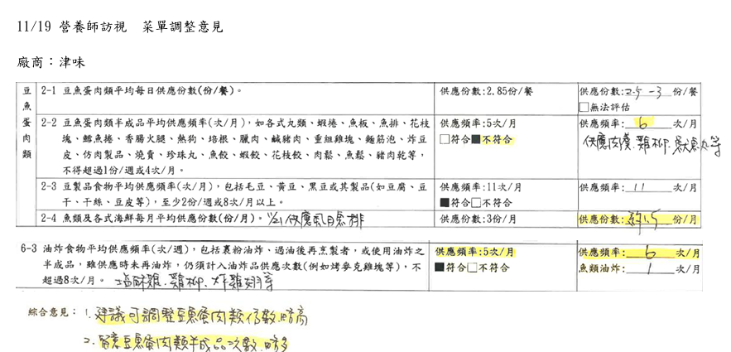
津味優質午餐
日期 | 星期 | 主食 | 美味主菜 | 美味副菜 |  | 青菜 | 湯品 |  | 全榖雜糧類 (份) | 豆魚蛋肉類 (份) | 蔬菜 (份) | 油脂與堅果類 (份) | 熱 量 (Kcal)
12/1 | 一 | 白飯 | 好滋味麻油雞 | 蒜香豆腐煲 | 部隊鍋 | 產銷履歷蔬菜 | 酸菜肉片湯 |  | 6.2 | 2.8 | 2.2 | 2.7 | 821
 |  |  | C雞肉/煮 | 非基改豆腐.蒜/燒 | Q大白菜.Q木耳.T紅蘿蔔/煮 |  | 酸菜.C肉片
12/2 | 二 | 胚芽米飯 | 糖醋咕咾肉 | 香筍麵輪 | 銀芽三絲 | 有機 蔬菜 | 港式魚羹湯 |  | 6.2 | 2.8 | 2.3 | 2.8 | 828
 |  |  | C豬肉.Q洋蔥/燒 | 筍.麵輪/滷 | Q韭菜.Q豆芽菜.C豬肉/炒 |  | C魚羹.Q木耳.T紅蘿蔔
12/3 | 三 | 蛋炒飯 | 旋風脆皮雞翅 | 香香滷味 | 彩椒花椰 | 季節 蔬菜 | 百香西米露 |  | 6.3 | 2.8 | 2.2 | 3 | 841
 |  |  | C雞肉/炸 | 非基改四分干.Q白蘿蔔.海結/滷 | Q彩椒.C花椰菜/炒 |  | 百香果汁.西米露.山粉圓
12/4 | 四 | 白飯 | 砂鍋魚煲 | 白醬洋芋塊 | 扁蒲什錦 | 有機 蔬菜 | 紫菜蛋花湯 |  | 6.5 | 2.6 | 2 | 2.7 | 822
 |  |  | C水鯊魚/燒 | Q洋芋.紅蘿蔔/煮 | Q扁蒲.Q木耳.T紅蘿蔔/炒 |  | 紫菜.Q雞蛋
12/5 | 五 | 五穀米飯 | 滑嫩三杯雞 | 番茄炒蛋 | 甘梅薯條 | 有機 蔬菜 | 黃瓜肉片湯 |  | 6 | 3 | 2 | 2.8 | 821
 |  |  | 九層塔.C雞肉/燒 | Q番茄.非基改豆腐.Q雞蛋/炒 | T地瓜/炸 |  | Q大黃瓜.C豬肉
12/8 | 一 | 白飯 | 古早味滷肉 | 咖哩洋芋 | 沙茶高麗菜 | 產銷履歷蔬菜 | 菇菇蔬菜湯 |  | 6.5 | 2.5 | 2.3 | 2.7 | 822
 |  |  | 非基改豆干.C豬肉/滷 | Q洋芋.Q紅蘿蔔/煮 | Q高麗菜T.紅蘿蔔/炒 |  | Q香菇.C豬肉.Q絲瓜
12/9 | 二 | 小薏仁Q飯 | 炭燒雞排 | 瓜仔蒸肉 | 冬瓜枸杞 | 有機 蔬菜 | 玉米濃湯 |  | 6.3 | 3 | 2 | 2.8 | 842
 |  |  | C雞肉/燒 | 瓜仔.C豬肉/煮 | Q冬瓜.枸杞/燒 |  | Q非基改玉米粒.Q雞蛋
12/10 | 三 | 台式 炸醬麵 | 日式酥脆豬排 | 三杯杏鮑菇 | 關東煮 | 季節 蔬菜 | 紅豆芋圓 |  | 6.2 | 2.8 | 2 | 3 | 829
 |  |  | C豬排/炸 | Q杏鮑菇.非基改黑豆干.Q洋蔥/燒 | Q白蘿蔔.C豬肉.Q非基改玉米/煮 |  | T紅豆.芋圓
12/11 | 四 | 白飯 | 泰式椒麻雞 | 海根肉絲 | 敏豆甜不辣 | 有機 蔬菜 | 芹香米粉湯 |  | 6.5 | 2.6 | 2.4 | 2.8 | 836
 |  |  | C雞肉.Q洋蔥/燒 | 海帶根.C豬肉/炒 | T敏豆.Q甜不辣/炒 |  | Q芹.米粉.C豬肉
12/12 | 五 | 蕎麥米飯 | 蘑菇醬肉柳 | 玉米炒蛋 | 佛跳牆 | 有機 蔬菜 | 柴魚味噌湯 |  | 6.5 | 3 | 2.3 | 2.5 | 850
 |  |  | C豬肉.Q洋蔥/燒 | Q非基改玉米.Q雞蛋/炒 | Q芋頭.Q大白菜.C豬肉/煮 |  | 柴魚.非基改豆腐.味噌
12/15 | 一 | 白飯 | 糖醋酸甜雞 | 麻婆豆腐 | 蝦香甘藍 | 產銷履歷蔬菜 | 榨菜肉絲湯 |  | 6.2 | 3 | 2.4 | 2.7 | 841
 |  |  | C雞肉.Q洋蔥/燒 | 非基改豆腐.C豬肉/炒 | 蝦皮.Q高麗菜.T紅蘿蔔/炒 |  | 榨菜.C豬肉
12/16 | 二 | 五穀米飯 | 香筍東坡肉 | 培根馬鈴薯 | 海鮮捲+鍋貼 | 有機 蔬菜 | 芹香蘿蔔湯 |  | 6.5 | 2.6 | 2.3 | 2.8 | 834
 |  |  | 筍干.C豬肉/滷 | C培根.Q洋芋.紅蘿蔔/煮 | C海鮮捲.C鍋貼/煎 |  | Q芹.Q白蘿蔔.C豬肉
12/17 | 三 | 擔擔 肉燥飯 | 卡啦香酥雞排 | 家常滷味 | 肉絲花椰 | 季節 蔬菜 | 燒仙草 |  | 6.2 | 3 | 2.3 | 3 | 852
 |  |  | C雞肉/炸 | 非基改油豆腐.Q白蘿蔔.海帶結/滷 | C豬肉.C花椰菜/炒 |  | 仙草汁.小薏仁..粉圓.花豆
12/18 | 四 | 麥片Q飯 | 咖哩虱目魚塊 | 滑嫩蒸蛋 | 黃瓜魚羹 | 有機 蔬菜 | 酸辣湯 |  | 6.3 | 3 | 2 | 2.7 | 838
 |  |  | 虱目魚塊/燒 | Q雞蛋/蒸 | Q大黃瓜.C魚羹/煮 |  | 非基改豆腐.Q雞蛋.Q木耳
12/19 | 五 | 白飯 | 檸檬翅小腿*2 | 泰式打拋豬 | 什錦寬粉 | 有機 蔬菜 | 冬至鹹湯圓 |  | 6.5 | 3 | 2 | 2.5 | 843
 |  |  | C雞肉/燒 | 九層塔.C豬肉.Q番茄.碎干丁/煮 | 寬冬粉.C豬肉.Q高麗菜.T紅蘿蔔/炒 |  | 湯圓.Q芹菜.C豬肉
12/22 | 一 | 白飯 | 蔥燒魚塊 | 紅茄滑蛋 | 芹香小炒 | 產銷履歷蔬菜 | 黃金玉米湯 |  | 6.3 | 3 | 2 | 2.7 | 838
 |  |  | C鯰魚/燒 | Q番茄.Q雞蛋/炒 | Q芹菜.非基改豆干片/炒 |  | Q非基改玉米粒.Q雞蛋
12/23 | 二 | 糙米白飯 | 宮保雞丁 | 咖哩馬鈴薯 | 鮮炒高麗菜 | 有機 蔬菜 | 經典肉骨茶 |  | 6.5 | 2.7 | 2 | 2.8 | 834
 |  |  | C雞丁.Q洋蔥/燒 | Q馬鈴薯.Q紅蘿蔔/煮 | Q高麗菜.T紅蘿蔔.C豬肉/炒 |  | Q白蘿蔔.肉骨茶包
12/24 | 三 | 義大利麵 | 轟炸雞翅 | 海帶三絲 | 菇菇白菜 | 季節 蔬菜 | 可可亞奶茶 |  | 6.3 | 2.6 | 2 | 3 | 821
 |  |  | C雞肉/炸 | 海帶絲.C豬肉.Q芹菜.T紅蘿蔔/炒 | Q香菇.Q大白菜.C豬肉/炒 |  | 粉圓.小薏仁.奶粉.可可亞
12/25 | 四 | 行憲紀念日放假一天 |  |  |  |  |  |  |  |  |  |  | 0

12/26 | 五 | 燕麥Q飯 (蔬食日) | 彩椒杏菇雞茸 | 開陽蒲瓜 | 洋蔥歐姆蛋 | 有機 蔬菜 | 海芽味噌湯 | 豆奶 | 6 | 2.8 | 2.2 | 2.7 | 807
 |  |  | Q彩椒.C雞肉.Q杏鮑菇/炒 | 蝦皮.Q蒲瓜/煮 | T毛豆.Q洋蔥.Q雞蛋/炒 |  | 海芽.非基改豆腐.味噌
12/29 | 一 | 白飯 | 沙茶肉絲 | 布丁蒸蛋 | 綜合玉米 | 產銷履歷蔬菜 | 冬瓜燉湯 |  | 6.5 | 3 | 2 | 2.6 | 847
 |  |  | C豬肉.Q洋蔥/炒 | Q雞蛋/蒸 | Q非基改玉米粒.T毛豆.T紅蘿蔔/炒 |  | Q冬瓜.C雞肉
12/30 | 二 | 紫米白飯 | 橙汁醬燒雞 | 農家樂冬粉 | 筍丁肉末 | 有機 蔬菜 | 南瓜濃湯 |  | 6.5 | 2.7 | 2.2 | 2.8 | 839
 |  |  | C雞肉.Q洋蔥/燒 | 冬粉.C豬肉.Q高麗菜/炒 | Q竹筍.C豬肉/炒 |  | Q南瓜.Q非基改玉米粒.Q雞蛋
12/31 | 三 | 海苔 香鬆飯 | 卡拉炸雞排 | 傳奇麻辣燙 | 香蒜敏豆肉絲 | 季節 蔬菜 | 綠豆地瓜圓 |  | 6.5 | 2.7 | 2.3 | 3 | 850
 |  |  | C雞肉/炸 | Q白蘿蔔.非基改素雞.海帶/煮 | T敏豆.C豬肉/炒 |  | 綠豆.地瓜圓
★午餐唯一最佳選擇 津味★本廠食材來源一律使用「國產豬肉」，產地：台灣。◎全面使用非基因改造黃豆製品及玉米。注意：甲殼類、魚類、芒果、堅果類、芝麻、花生、牛奶、羊奶、蛋、含麩質之穀物、大豆、使用亞硫酸鹽類等及其製品，不適合對其過敏體質者食用。▽週一供應產銷履歷蔬菜、週二、四、五供應有機蔬菜，以桃園市農會所提供的深色蔬菜為主。營養師：呂如蘋

